Olvass el!
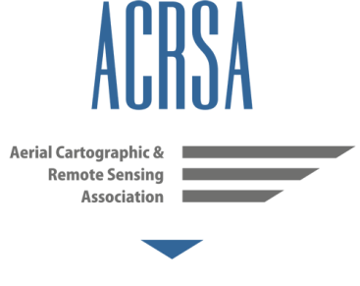
 | Ajánlás az előállított téradatok minőségének az ellenőrzésére
 | Egyesületünk egyik célkitűzése, hogy megfogalmazzunk egy ajánlást a különböző eszközökkel és feldolgozási módszerekkel gyűjtött téradatok minőségének ellenőrzésére vonatkozóan. Legyen ez az ajánlás naprakész, azaz a jelenleg forgalomban és használatban lévő eszközökhöz igazodjon, legyen alkalmazható a legtöbb esetben és végül, de nem utolsó sorban legyen egységes és - amennyire csak lehet - egyszerű a térképek és háromdimenziós térmodellek geometriai ellenőrzése. Olyan vizsgálandó értékeket keresünk, ami alapján mind az adatot gyűjtő-feldolgozó, mind a megrendelő meg tudja ítélni, hogy az igényeink megfelelő minőségű végeredmény született-e. Olyan minimálisan közlendő adatokra szeretnénk javaslatot tenni a geometriai pontosság közléséhez, amelyek révén a szakcikkekben, dokumentációkban és tanulmányokban közölt eredmények könnyen összehasonlíthatóak és a laikusok számára is értelmezhetőek lesznek. Az alábbiakban a jelenlegi, de még formálódó elképzelésünk kerül bemutatásra, azt remélve, hogy ez kiinduló pont lehet egy szélesebb körű szakmai eszmecsere, egyeztetés megindításához. Ennek megvitatása az ACRSA fórumán történik. Amennyiben észrevétele, ötlete van, a kedves olvasónak ossza meg a szakmai közösséggel. Jelenlegi álláspontunk kialakításának kiinduló pontját a Federal Geographic Data Committee FGDC-STD-007.3-1998 Geospatial Positioning Accuracy Standards szabványa képezi, mivel ez egy egyszerűen alkalmazható szabvány, ami a téradatok megbízhatóságának egységes jellemzését teszi lehetővé. Alapelgondolása, hogy a vizsgált téradat várható pontosságát egy ettől pontosabb módon meghatározott ellenőrző mérések alapján számítja ki. Tehát az adatgyűjtés különböző munkafolyamatai során összeadódó hibáktól terhelt végeredményt tudjuk így értékelni anélkül, hogy elvesznénk a különféle hibák kutatásában, mint a képalkotás, érzékelők, mérőberendezések, és feldolgozás hibái között.
 | Bővebben: http://acrsa.org/hu/index.php/mennyire-pontos

 | Ez a dokumentum szabadon felhasználható, módosítható, továbbadható a forrás pontos megjelölésével.

